A3
Inhalt
Abb. 3 Nettokaltmiete am 15. Mai 2022 nach Eigentumsform in Sachsen und Deutschland
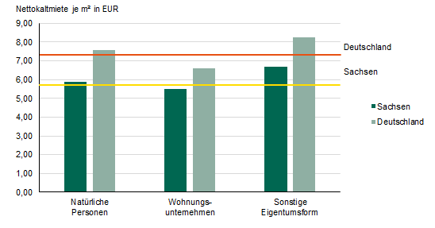

A4
Inhalt
Abb. 4 Nettokaltmiete am 15. Mai 2022 nach Baujahr in Sachsen und Deutschland
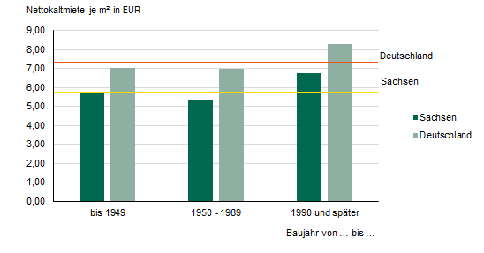

A6
Inhalt
Abb. 6 Nettokaltmiete am 15. Mai 2022 nach Gemeinden
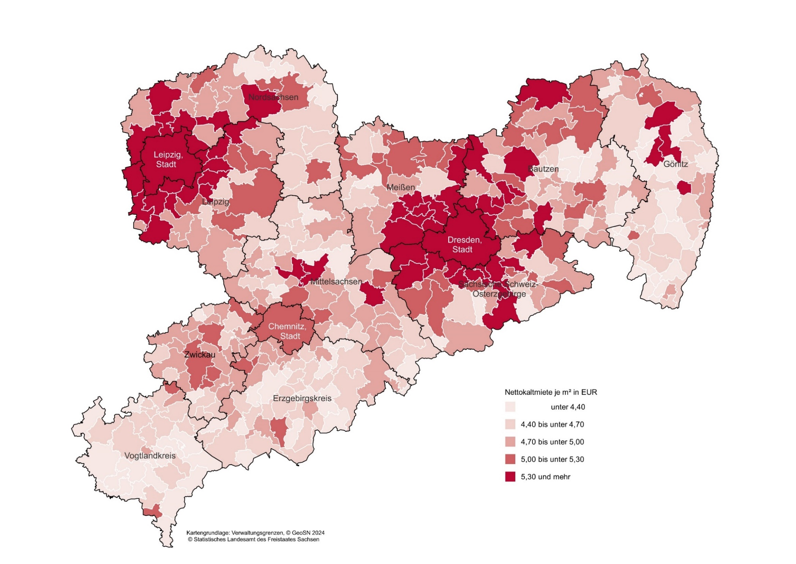

A7
Inhalt
Abb. 7 Nettokaltmiete am 15. Mai 2022 in Gebäuden mit Baujahr vor 1950 nach Gemeinden
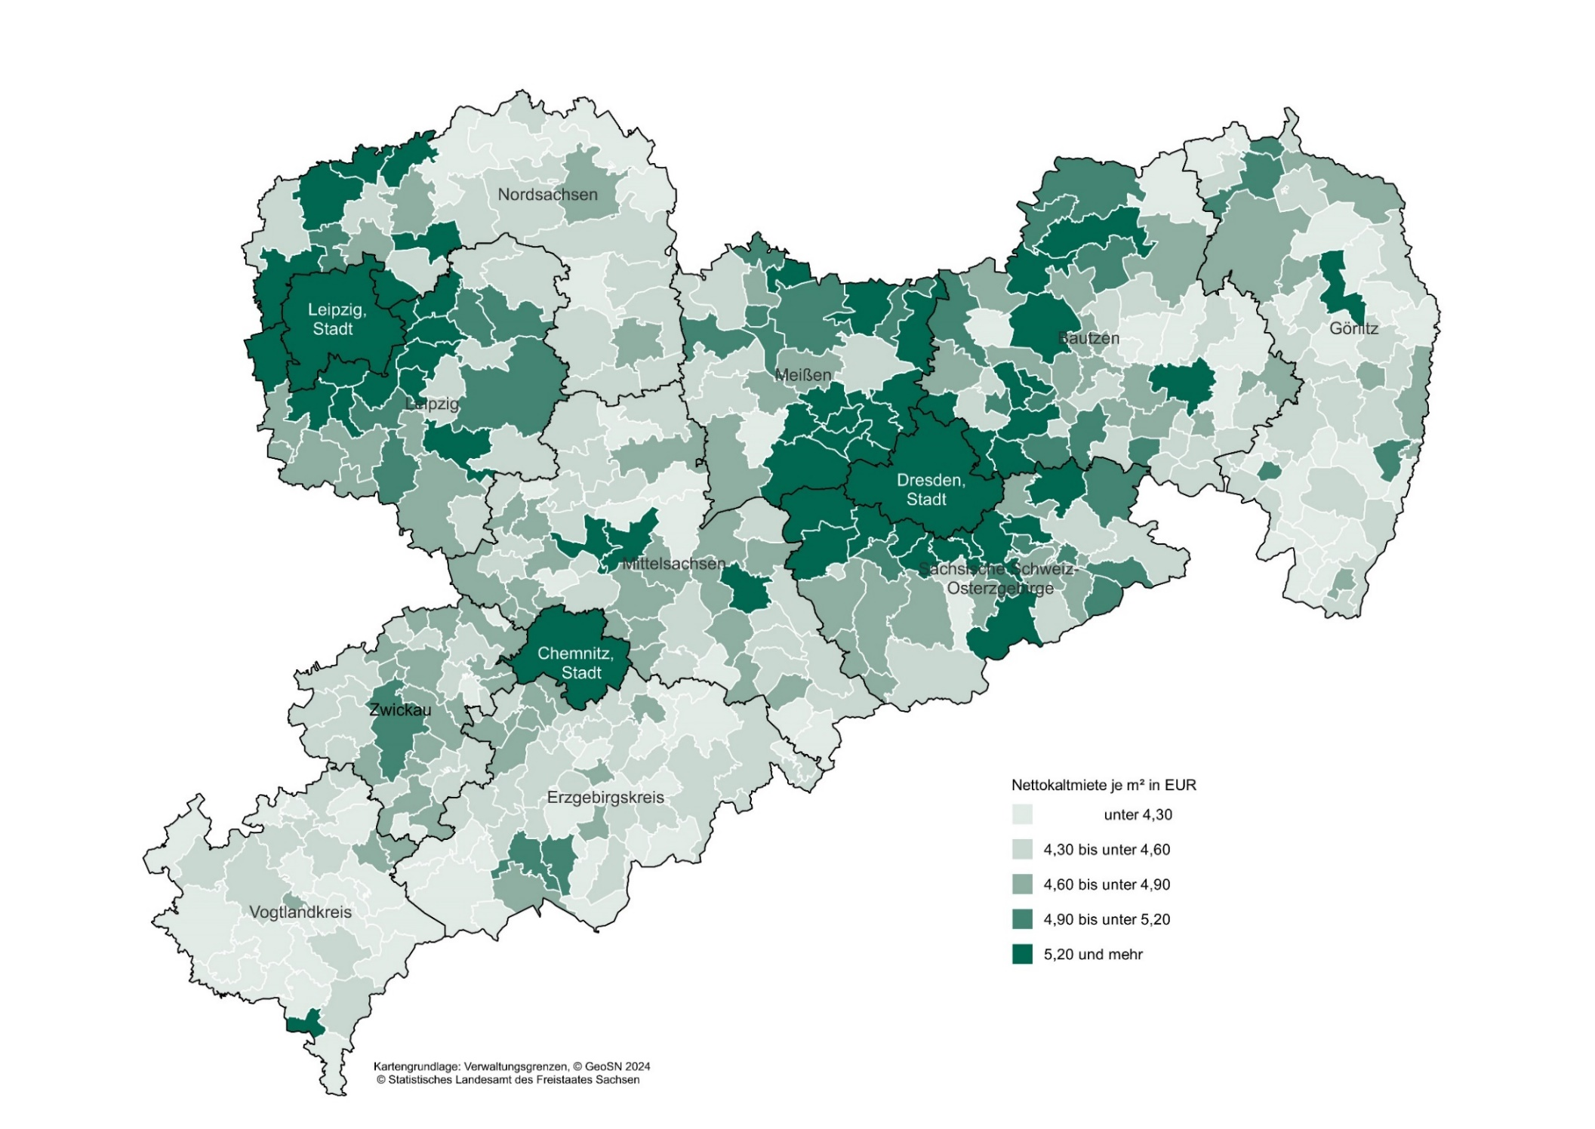

A8
Inhalt
Abb. 8 Nettokaltmiete am 15. Mai 2022 in Gebäuden mit Baujahr ab 2010 nach Gemeinden
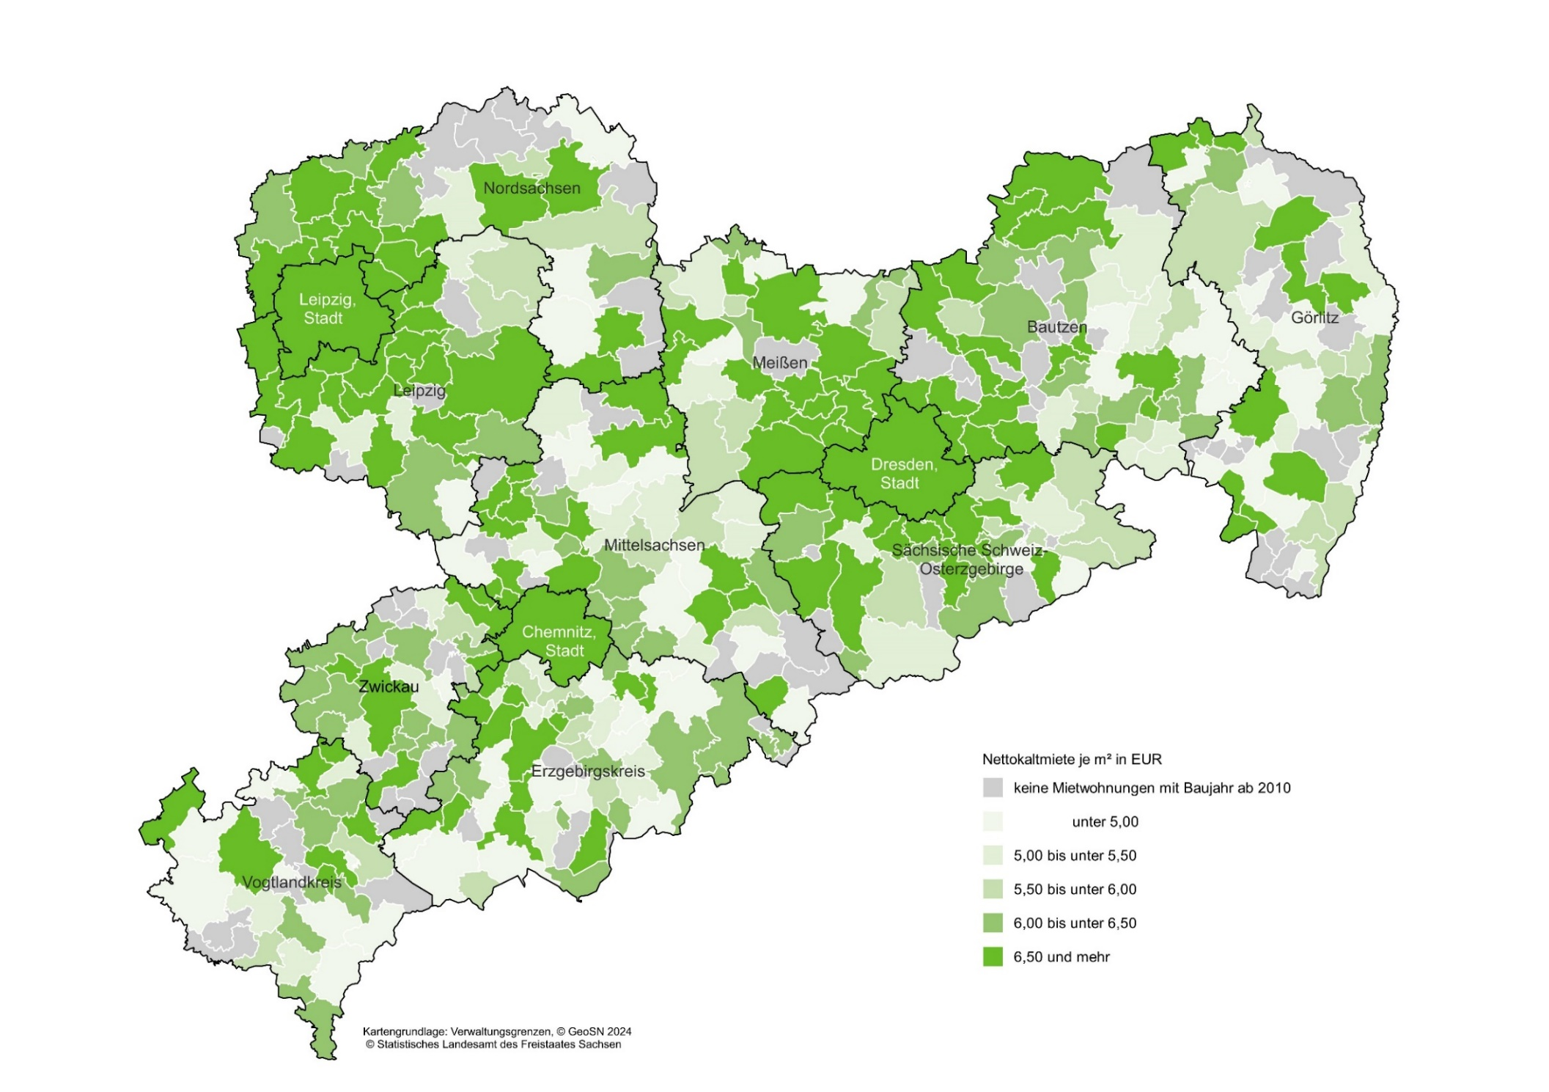

A9
Inhalt
Abb. 9 Nettokaltmiete in Mietwohnungen am 15. Mai 2022 im Eigentum von Privatpersonen nach Gemeinden
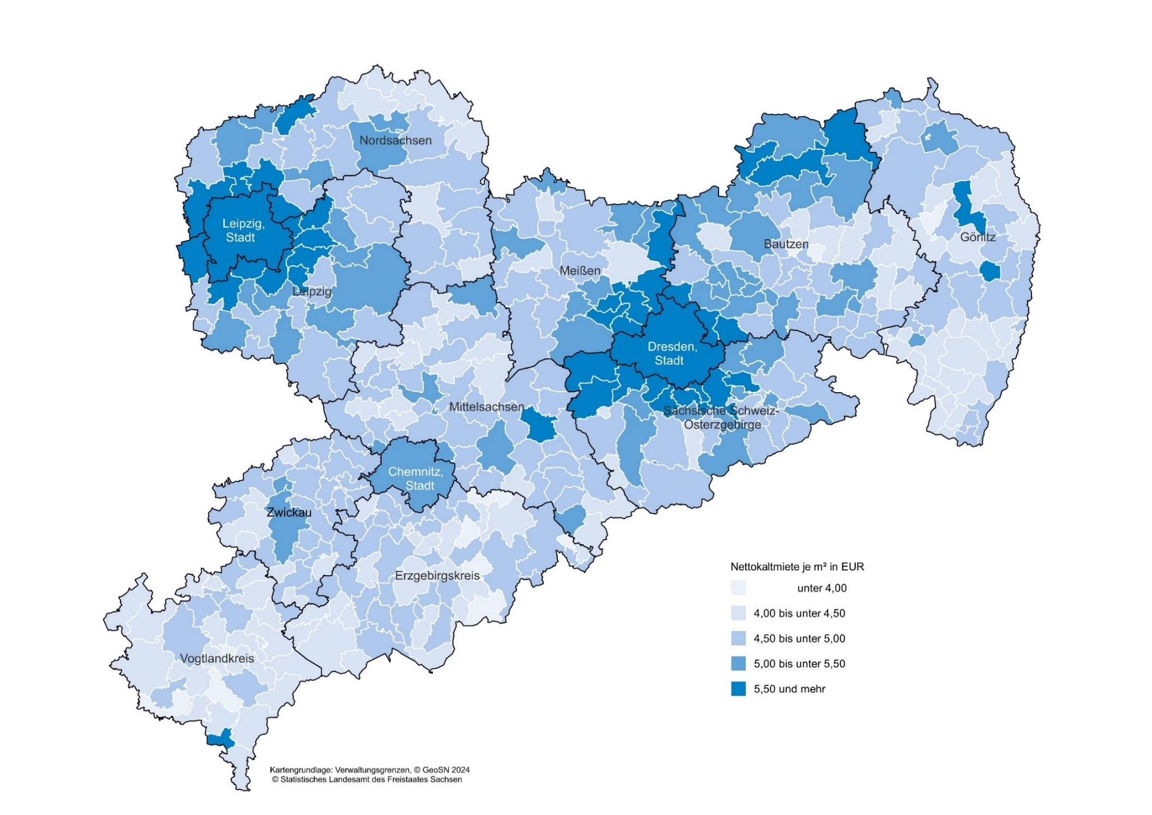

A10
Inhalt
Abb. 10 Nettokaltmiete in Mietwohnungen am 15. Mai 2022 im Eigentum von Wohnungsunternehmen nach Gemeinden
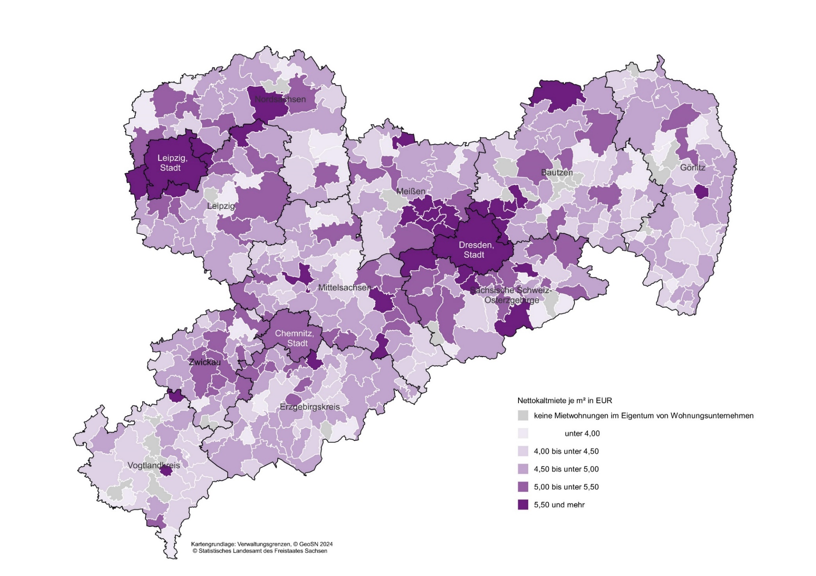

A11
Inhalt
Abb. 11 Abweichung von der durchschnittlichen sächsischen Nettokaltmiete am 15. Mai 2022 nach Gemeinden
